S1
Tarea C - 1 Juan Pablo Zebadúa Engel

 | Serie 1
 | Encuentre la tabla de verdad de los siguientes circuitos y encuentre su función lógica. En un Excel muestre el estado de cada compuerta (ON/OFF) dadas las entradas

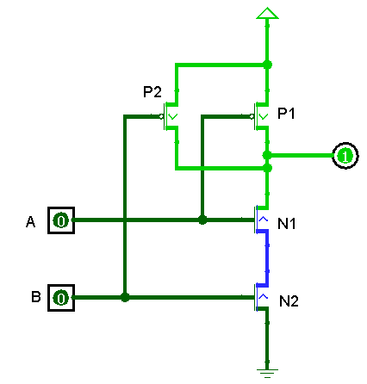
 |  | A | B | Y
 |  | 0 | 0 | 1
 |  | 0 | 1 | 1
 |  | 1 | 0 | 1
 |  | 1 | 1 | 0

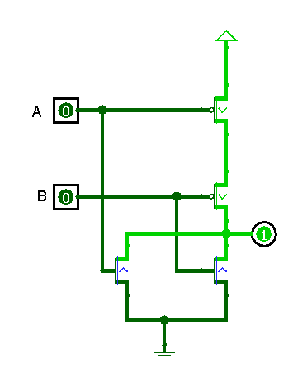
 |  | A | B | Y
 |  | 0 | 0 | 1
 |  | 0 | 1 | 0
 |  | 1 | 0 | 0
 |  | 1 | 1 | 0

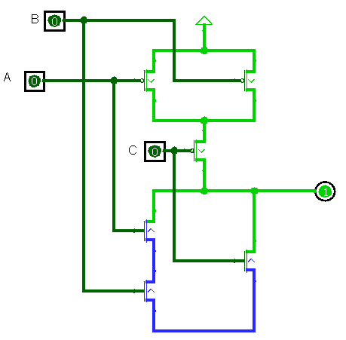
 |  | A | B | C | Y
 |  | 0 | 0 | 0 | 1
 |  | 0 | 0 | 1 | 0
 |  | 0 | 1 | 0 | 1
 |  | 0 | 1 | 1 | 0
 |  | 1 | 0 | 0 | 1
 |  | 1 | 0 | 1 | 0
 |  | 1 | 1 | 0 | 0
 |  | 1 | 1 | 1 | 0

S2
Serie 2
Construya el siguiente circuito y demuestre la función logica.

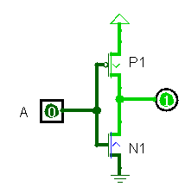
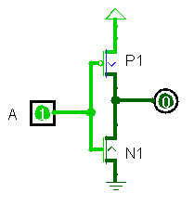
 | Este sencillo circuito es una compuerta NOT que da un output contrario al input.

 |  | A | Y
 |  | 0 | 1
 |  | 1 | 0

 | El transistor de abajo sirve para hacer una conexión a tierra para dar un nivel de referencia y que no se quede el output en un estado flotante.

S3
Serie 3
Según el siguiente circuito, encuentre su función de transferencia digital (Tabla de verdad?). Que pasaría si no colocamos la resistencia?

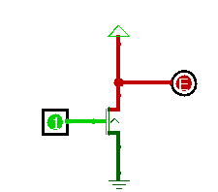
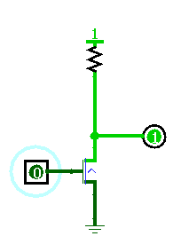
 | a | y | a | y
 | 0 | 1 | 0 | 1
 | 1 | 0 | 1 | error

 |  |  | En este caso se da un error cuando el input es 1, puesto que al no haber resistencia, se genera un corto circuito que hace que no llegue voltaje correctamente al output Y.

 |  |  | Indirectamente se está conectando la tierra con la fuente.

S4
Serie 4
Encuentre la tabla de verdad según la siguiente respuesta en voltaje de un circuito siendo A y B las entradas e Y la salida (Ejes en volts). Tome en cuenta los márgenes de ruido (niveles en donde la entrada es considerdada como valida).

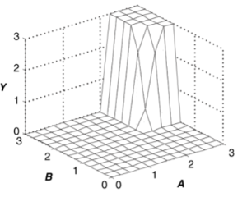
 | A | B | Y
 | 0 | 0 | 0
 | 0 | 1 | 0
 | 0 | 2 | 0
 | 0 | 3 | 0
 | 1 | 0 | 0
 | 1 | 1 | 0
 | 1 | 2 | 0
 | 1 | 3 | 0
 | 2 | 0 | 0
 | 2 | 1 | 0
 | 2 | 2 | 3
 | 2 | 3 | 3
 | 3 | 0 | 0
 | 3 | 1 | 0
 | 3 | 2 | 3
 | 3 | 3 | 3

S5
Serie 5
Encuentre el margen de ruido del nodo intermedio de las dos compuertas lógicas asumiendo este operando a +3V3 y 25 grados centígrados. Seleccione las compuertas lógicas y el link de Digikey (o su proveedor de elección). Después de cálculos y capturas de pantalla de datasheet debe concluir “el nodo soporta X

 |  |  |  | NAND
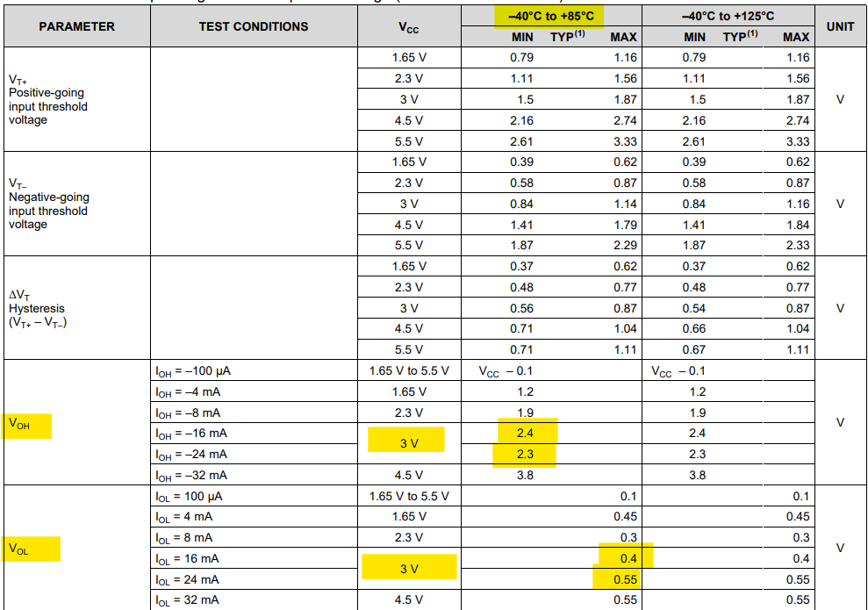

 | Vcc | 3v3
 | Temp Oper. | 25°

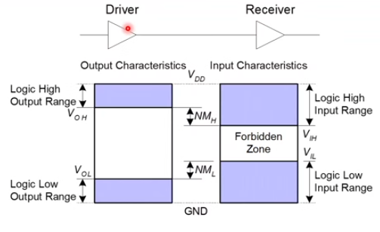
 |  | Driver | Receiver
 | Name | NAND | NOT
 | Link | https://www.digikey.com/es/products/detail/texas-instruments/SN74LVC1G132DCKR/863599 | https://www.digikey.com/es/products/detail/taejin/74HC04N/22237331
 | Voh | 2.35
 | Vol | 0.48
 | Vih |  | 1.2
 | Vil |  | 0.8

 | NMh | 1.15
 | NMl | 0.32

 |  |  |  | NOT

S6
Serie 6
Las siguientes funciones de transferencia corresponden a un inversor (izquierda) y un buffer (derecha). En ambas graficas es posible definir niveles lógicos (Vih, Vil, Voh, Vol) seguros? Elabore

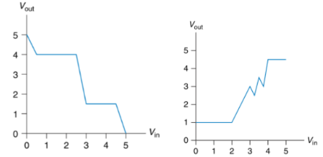

Inversor
Vin | Vout
0 | 5 | Vih | 3
1 | 4 | Vil | 2.4
2 | 4 | Voh | 4
3 | 1.5 | Vol | 1.5
4 | 1.5
5 | 0

Buffer
Vin | Vout
0 | 1 | Vih | 3
1 | 1 | Vil | 2
2 | 1 | Voh | 3
3 | 3 | Vol | 2
4 | 4
5 | 5

